租金
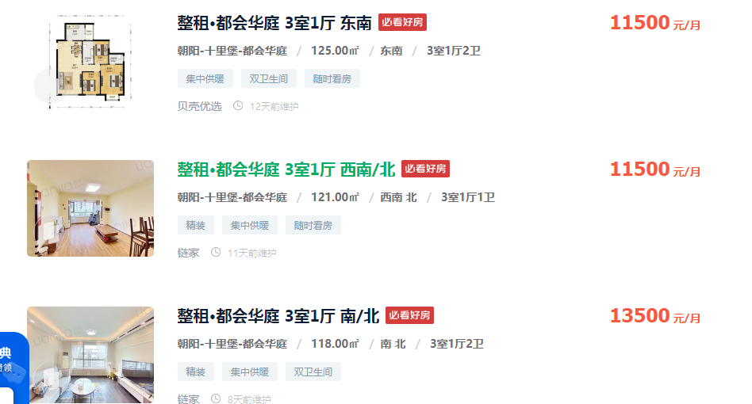
125 | 11500 | 92
121 | 11500 | 95.041322314
118 | 13500 | 114.40677966
93.07 | 8800 | 94.552487375
104 | 8300 | 79.807692308

148.39 | 95 | 14097.05

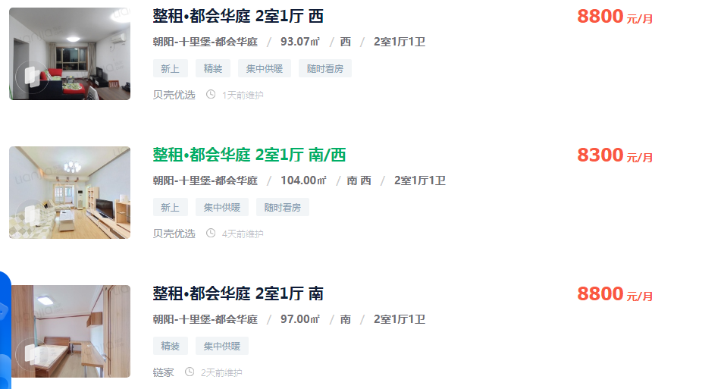

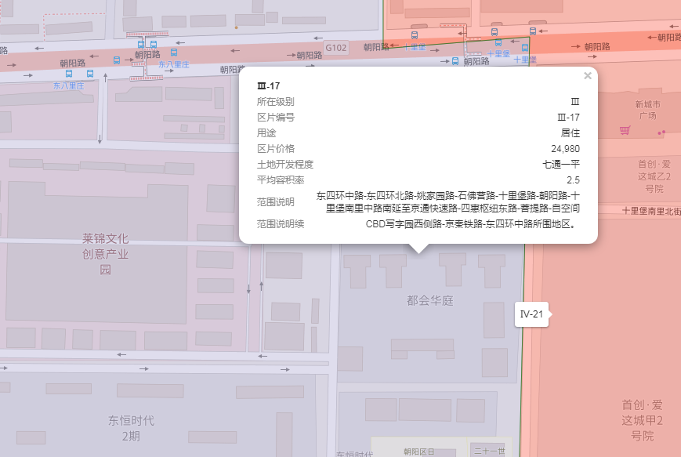

出售
序号 | 协议号 | 委托方 | 区县 | 房屋坐落 | 物业名称 | 勘察人 | 产权性质 | 建筑面积 | 房屋用途 | 总层数 | 所在楼层 | 产权年代 | 现场年代 | 证明年代 | 土地证号 | 成交单价 | 评估单价 | 评估总价 | 估价时点 | 朝向
案例1 | 2022-3-02829-RB | 王伟 | 北京市朝阳区 | 十里堡甲3号院5号楼5层06B | 都会华庭 | 李维琛 | 商品房 | 120.85 | 住宅 | 30（-03） | 5 | 2001 | -- | -- | -- | 56765 | 55193 | 6670074 | 2022-02-08 | 西 南
4 | 2021-3-39839-RB | 刘正昱、贾翔 | 北京市朝阳区 | 十里堡甲3号6号楼09B | 都会华庭 | 苗树广 | 商品房 | 119.85 | 住宅 | 21（-3） | 8 | 2001 | -- | -- | 京市朝私国用（2007出）第0003084号 | 57572 | 54226 | 6498986 | 2022-02-13 | 东 南
案例3 | 2022-3-17936-RB | 周倩 | 北京市朝阳区 | 十里堡甲3号院6号楼12层15A | 都会华庭 | 李梦阳 | 商品房 | 153.22 | 住宅 | 21 | 12 | 2001 | -- | -- | 京朝私国用（2009出）第0600403号 | 53518 | 50830 | 7788173 | 2022-06-15 | 南北 东
案例2 | 2022-3-09409-RB | 袁野 | 北京市朝阳区 | 十里堡甲3号院10号楼1层01A | 都会华庭 | 苗树广 | 商品房 | 144.65 | 住宅 | 13（-02） | 1 | -- | 2006 | -- | -- | 56135 | 54899 | 7941140 | 2022-03-24 | 南北
 |  |  |  |  |  |  |  |  |  |  |  |  | 73%

2022-3-02829-RB |  |  |  |  |  |  |  |  |  |  |  |  | 2022-3-09409-RB
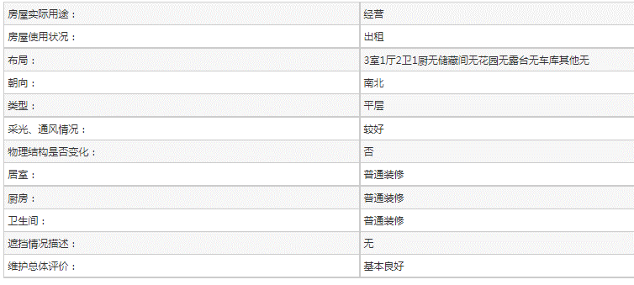
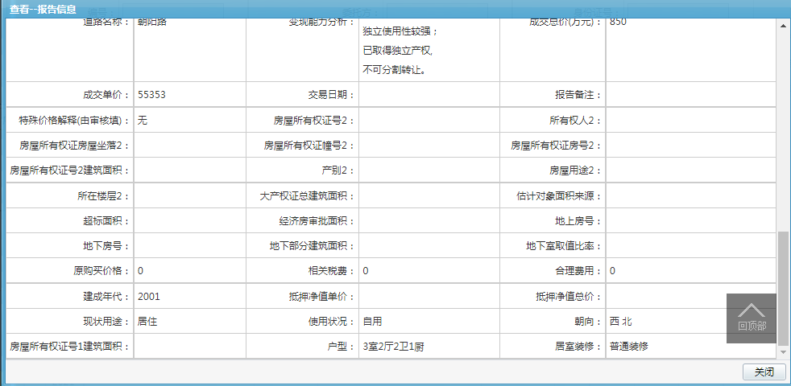
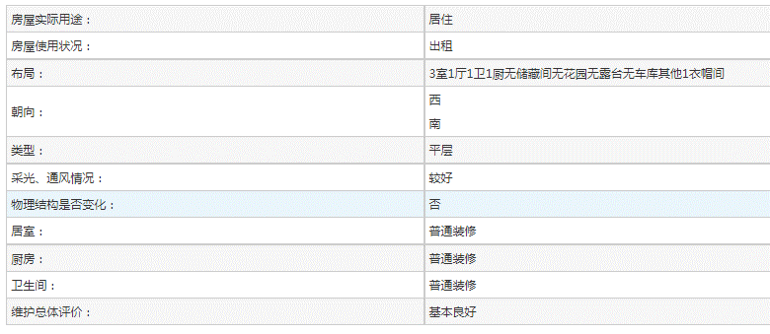

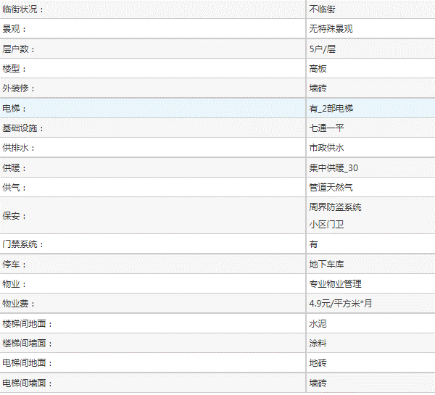

2021-3-39839-RB
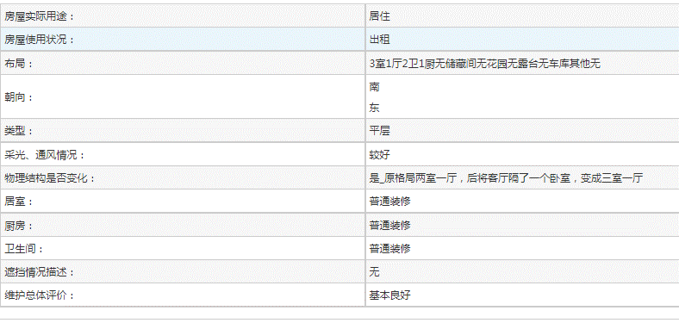

2022-3-17936-RB
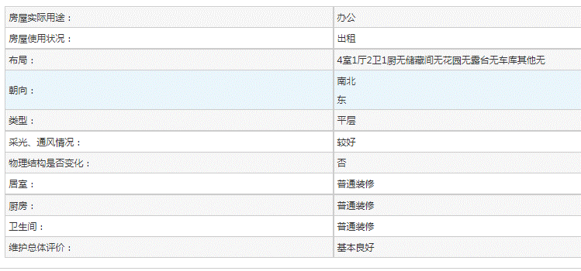

2021.7-2022.7成交情况统计
都会华庭商品房住宅成交情况统计表（2021.7.14-2022.7.14）
楼栋 | 序号 | 协议号 | 房屋坐落 | 建筑面积 | 总层数 | 所在楼层 | 产权年代 | 现场年代 | 成交单价 | 估价时点 | 成交总价（元） | 成交总价（万元） | 建筑类型 |  | 朝向 | 户型
5号楼 | 1 | 2022-3-02829-RB | 十里堡甲3号院5号楼5层06B | 120.85 | 30（-03） | 5 | 2001 | -- | 56765 | 2022-02-08 | 6,860,050.25 | 686 | 塔楼 | 3梯8户 | 西 南 | 3室1厅1卫1厨1衣帽间
 | 2 | 2021-3-33384-RB | 十里堡甲3号院5号楼18层21H | 167.66 | 30（-3） | 18 | 2001 | -- | 43540 | 2021-10-23 | 7,299,916.40 | 730 | 塔楼 | 3梯8户 | 南北 | 三室一厅两卫一厨
 | 3 | 2021-3-32631-RB | 十里堡甲3号5号楼11层12B | 121.26 | 30（-3） | 11 | 2001 | -- | 57315 | 2021-10-12 | 6,950,016.90 | 695 | 塔楼 | 3梯8户 | 南 | 两室一厅两卫一厨
 | 4 | 2021-3-31130-RB | 十里堡甲3号院5号楼16层19A | 153.56 | 30（-03） | 16 | 2001 | -- | 55353 | 2021-09-17 | 8,500,006.68 | 850 | 塔楼 | 3梯8户 | 西 北 | 3室2厅2卫1厨
6号楼 | 1 | 2022-3-17936-RB | 十里堡甲3号院6号楼12层15A | 153.22 | 21 | 12 | 2001 | -- | 53518 | 2022-06-15 | 8,200,027.96 | 820 | 塔楼 | 3梯8户 | 南北 东 | 4室1厅2卫1厨
 | 2 | 2021-3-39839-RB | 十里堡甲3号6号楼09B | 119.85 | 21 | 8 | 2001 | -- | 57572 | 2022-02-13 | 6,900,004.20 | 690 | 塔楼 | 3梯8户 | 南 东 | 2室1厅2卫1厨
7号楼 | 1 | 2021-3-26872-RB | 十里堡甲3号7号楼4层05K | 142.5 | 21（-03） | 4 | 2001 | -- | 50175 | 2021-08-05 | 7,149,937.50 | 715 | 塔楼 | 3梯10户 | 南北 | 3室1厅2卫1厨
8号楼 | 1 | 2022-3-08202-RB | 十里堡甲3号院8号楼18层21D | 104.15 | 30（-03） | 18 | 2001 | -- | 66731 | 2022-03-17 | 6,950,033.65 | 695 | 塔楼 | 3梯8户 | 东 南 | 2室1厅1卫1厨
 | 2 | 2022-3-04001-RB | 十里堡甲3号8号楼13层16G | 94.46 | 30（-3） | 13 | 2001 | -- | 63731 | 2022-02-18 | 6,020,030.26 | 602 | 塔楼 | 3梯8户 | 西 南 | 2室1厅1卫1厨
 | 3 | 2022-3-03371-RB | 十里堡甲3号8号楼5层06F | 128.78 | 31（-03） | 5 | 2001 | -- | 63286 | 2022-02-11 | 8,149,971.08 | 815 | 塔楼 | 3梯8户 | 南 | 3室1厅2卫1厨
 | 4 | 2022-3-03339-RB | 朝阳路十里堡甲3号8号楼19层22D | 104.15 | 30（-3） | 19 | 2001 | -- | 61450 | 2022-03-02 | 6,400,017.50 | 640 | 塔楼 | 3梯8户 | 东 | 2室1厅1卫1厨
 | 5 | 2021-3-39614-RB | 十里堡甲3号院8号楼3层03J | 97.35 | 31（-03） | 3 | 2001 | -- | 58346 | 2021-12-21 | 5,679,983.10 | 568 | 塔楼 | 3梯8户 | 南 | 2室1厅1卫1厨
 | 6 | 2021-3-35325-RB | 十里堡甲3号院8号楼1层01G | 94.54 | 30（-03） | 1 | 2001 | -- | 52888 | 2021-11-20 | 5,000,031.52 | 500 | 塔楼 | 3梯8户 | 西 | 2室1厅1卫1厨1储藏间
 | 7 | 2021-3-30864-RB | 十里堡甲3号8号楼8H | 90.17 | 31（-03） | 7 | 2001 | -- | 62770 | 2021-09-15 | 5,659,970.90 | 566 | 塔楼 | 3梯8户 | 西 南 | 2室1厅1卫1厨
 | 8 | 2021-3-25397-RB | 十里堡甲3号8号楼1B号 | 91.93 | 31（-03） | 1 | 2001 | -- | 59828 | 2021-07-25 | 5,499,988.04 | 550 | 塔楼 | 3梯8户 | 东 南 | 2室1厅1卫1厨
 | 9 | 2021-3-25340-RB | 十里堡甲3号院8号楼1层01D号 | 102.83 | 31（-03） | 1 | 2001 | -- | 56404 | 2021-07-23 | 5,800,023.32 | 580 | 塔楼 | 3梯8户 | 东 | 2室1厅1卫1厨
9号楼 | 1 | 2022-3-04170-RB | 十里堡甲3号9号楼13层16G | 104.11 | 21（-2） | 13 | -- | 2006 | 67237 | 2022-02-19 | 7,000,044.07 | 700 | 塔楼 | 3梯8户 | 东 | 2室1厅2卫1厨1储藏间
 | 2 | 2021-3-24546-RB | 十里堡甲3号院9号楼9层10B号 | 104.11 | 21（-2） | 9 | -- | 2006 | 59745 | 2021-07-25 | 6,220,051.95 | 622 | 塔楼 | 3梯8户 | 西 | 2室1厅2卫1厨
10号楼 | 1 | 2022-3-09409-RB | 十里堡甲3号院10号楼1层01A | 144.65 | 13（-02） | 1 | -- | 2006 | 56135 | 2022-03-24 | 8,119,927.75 | 812 | 高板 | 2梯5户 | 南北 | 3室1厅2卫1厨
 | 2 | 2022-3-02337-RB | 十里堡甲3号院10号楼2层2D | 58.82 | 13（-02） | 2 | -- | 2006 | 79055 | 2022-01-26 | 4,650,015.10 | 465 | 高板 | 2梯5户 | 南 | 1室1厅1卫1厨
11号楼 | 1 | 2022-3-18329-RB | 十里堡甲3号院11号楼9层10F | 93.07 | 21（-2） | 9 | -- | 2006 | 72096 | 2022-06-25 | 6,709,974.72 | 671 | 塔楼 | 3梯8户 | 东 | 2室1厅1卫1厨
估价对象 |  |  | 十里堡甲3号院5号楼21层25E | 148.39 | 30(-3) | 21 | 2001 |  | 51625 | 2022-07-14 | 7660634 | 766 | 塔楼 | 3梯8户 | 东 南 | 3室2厅2卫1厨1储藏室

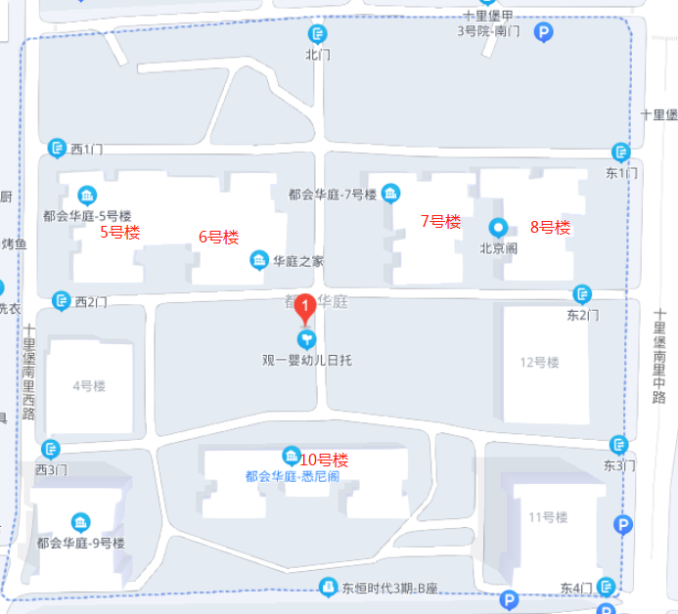

 |  |  |  |  |  |  |  |  |  |  | 1.00
 |  |  |  |  |  |  |  |  |  |  | 4.00
 |  |  |  |  |  |  |  |  |  |  | 12.00
 |  |  |  |  |  |  |  |  |  |  | 16.00
 |  |  |  |  |  |  |  |  |  |  | 21.00

